1.5.
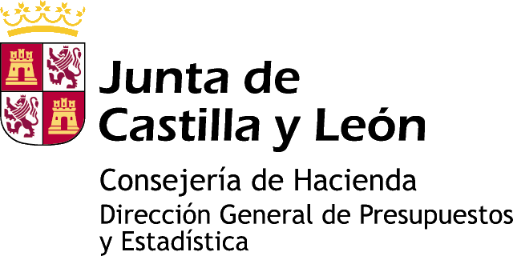

Información estadística de Castilla y León

DEFUNCIONES
AÑO 2013

1.5. Defunciones por Grupo de edad según Estado civil y Sexo
Castilla y León
Ávila
Burgos
León
Palencia
Salamanca
Segovia
Soria
Valladolid
Zamora

Gráfico 1. Defunciones por Grupo de edad según Sexo. Castilla y León
Gráfico 2. Defunciones por Estado civil. Castilla y León
Gráfico 3. Defunciones por Estado civil según Sexo. Castilla y León

www.estadistica.jcyl.es - Tel. 983 414 452

Gráf 1
Defunciones por Grupo de edad según Sexo. Castilla y León. Año 2013
Grupo de edad | Varón | Mujer
<1 | -30 | 26
1-4 | -5 | 5
5-9 | -4 | 2
>99
95-99
90-94
85-89
80-84
75-79
70-74
65-69
60-64
55-59
50-54
45-49
40-44
35-39
30-34
25-29
20-24
15-19
10-14
5-9
1-4
<1
10-14 | -3 | 7
15-19 | -14 | 8
20-24 | -16 | 9
25-29 | -35 | 16
30-34 | -38 | 18
35-39 | -62 | 54
40-44 | -117 | 68
45-49 | -234 | 104
50-54 | -365 | 198
55-59 | -517 | 212
60-64 | -703 | 297
65-69 | -936 | 425
70-74 | -1,089 | 527
75-79 | -1,898 | 1,082
80-84 | -2,694 | 2,166
85-89 | -2,924 | 3,329
-3.000 -2.000 -1.000 0 1.000 2.000 3.000
90-94 | -1,788 | 3,073
95-99 | -531 | 1,412
>99 | -105 | 361
FUENTE: D. G. de Presupuestos y Estadística de la Junta de Castilla y León con datos del INE, explotación propia de microdatos.

Gráf 2
Defunciones por Estado civil. Castilla y León. Año 2013

Soltero | 4,139
Casado | 11,246
Viudo | 11,451
Separado/Divorciado | 671

FUENTE: D. G. de Presupuestos y Estadística de la Junta de Castilla y León con datos del INE, explotación propia de microdatos.

Gráf 3
Defunciones por Estado civil según Sexo. Castilla y León. Año 2013

 | Varón | Mujer
Soltero | 2,319 | 1,820
Casado | 8,001 | 3,245
Viudo | 3,321 | 8,130
Separado/Divorciado | 467 | 204

FUENTE: D. G. de Presupuestos y Estadística de la Junta de Castilla y León con datos del INE, explotación propia de microdatos.

